Sheet1

1、基本设计的追加sequence画面，考虑点无法追加、编辑

答：考虑点引用是的知识库文章中的考虑点。由于知识库文章还没有补齐考虑点，所以设计这边暂时把考虑点编辑功能关闭了。

2、在基本设计的IF编辑画面，一旦点过保存按钮后
点击确定会提示：保存失败、已有人更新。。。。。。
答：这个提示的是：当前I/F已经被另一个更新了，避免冲突。 关于一个编辑的时候，也会提示的bug，我们在最近代里已经修正。
点击取消会提示：取消将退出本次编辑，是否继续
上面两种提示，会让人比较困惑，感觉无论选哪种，都不太对，我认为，这时候点确定的话，直接退出比较好
答：这里的提示应该还是要有的。是不是应该把【取消】统一改为【退出】？

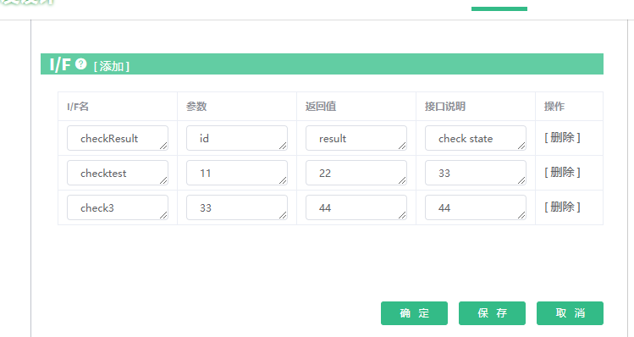

3、设计做完之后，是不是可以按照固定的模板提供导出功能比较好，因为很多项目是需要向KWG提供设计资料的话，不能导出的话，意味着很多东西需要做两遍
答：后面会添加，1. 单个文档导出，2.批量导出。(pdf/excel)

4、一份基本设计做好后，貌似无法定位到这个基本设计到底是在左边目录的哪一层次上
答：1.文档列表, 添加一列【模块名称】。
2.进入详细画面，左边树跳到当前文档的所属Model
现在的话，只有点最右侧的“详细”才能点进去，一般性的网页习惯的话，我觉得，点左边的编号和标题，也应该要能进去比较好，这条数据出来的时候，我第一反应是去点编号或者标题
答：点【编号】或【标题】也可以查看“详细”

5、现在详细设计还无法添加吗，我左边目录里选了详细设计，但是右边出现的还是添加基本设计
答：详细设计还没有实装，接下来会加上。
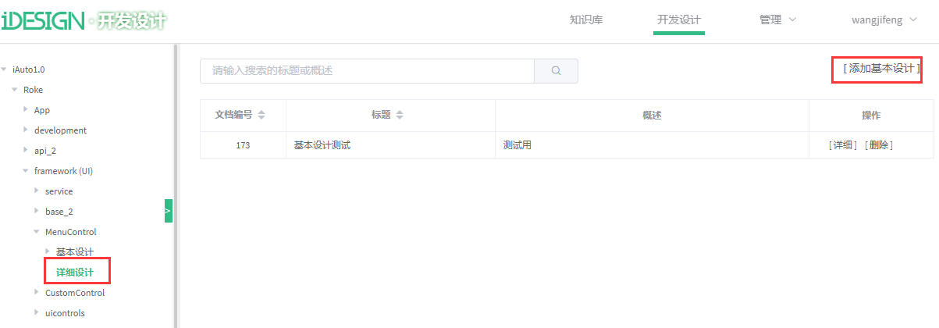

5、开始页面，登录按钮在右上角那么一个偏僻的角落上，感觉不是很好


答：1.像http://igerrit.storm也是放在右上角位置。如果把登录放在中间等位置太难看。所以还是放右上角好。
2.登录/退出的位置做细微的调整，和人名位置右对齐

